Description lignes
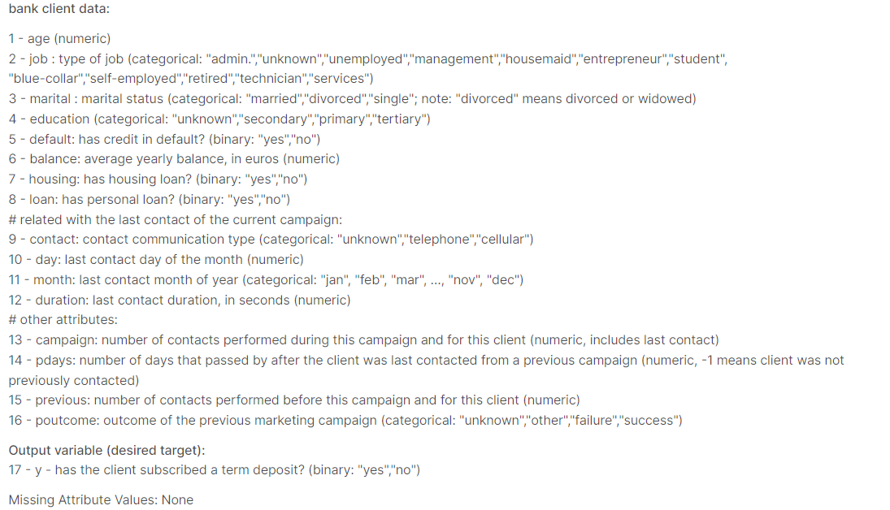
Le fichier comporte n lignes et 21 colonnes et 41 189 lignes
 | Description |  | Traitements des NaN | Justification | Significations des colonnes
age | Pas de NaN
job | 12 valeurs différentes, Unknown 330 lignes |  | Supprimer les lignes | Quantité négligeable
marital | Married, divorced, single et unknown 80 lignes |  | Supprimer les lignes | Quantité négligeable
education | unknown 1731 lignes |  | Comment traiter la colonne ?
default | 8597 unknown |  | Supprimer la colonne ?
Balance |  | Moyenne d'argent sur le compte/an
housing | 990 unknown |  | Supprimer les lignes | Quantité négligeable
loan | 991 unknown | a déja un pret à côté | Supprimer les lignes | Quantité négligeable
contact | Pas de valeurs manquantes | moyen de communication
month | Pas de valeurs manquantes | Mois du dernier contact de l'année
day_of_week | Pas de valeurs manquantes | Jour du dernier contact de l'année
duration | Pas de valeurs manquantes | Durée de l'appel
campaign | Pas de valeurs manquantes | nombre de contacts durant la campgne
pdays | 39673 "999" et le reste entre 0 et 27 | nombre de jour depuis le dernier contact | Supprimer la colonne ?
previous | entre 0 et 6, pas de valeurs manquante | Nombre de contacts avant la campagne actuelle
poutcome | Pas de valeurs manquantes | Résultat du contact campagne précédente
emp.var.rate | Pas de valeurs manquantes | ?????
cons.price.idx | Pas de valeurs manquantes
cons.conf.idx | Pas de valeurs manquantes
euribor3m | Pas de valeurs manquantes
nr.employed | Pas de valeurs manquantes
y | Pas de valeurs manquantes

